画面イメージ
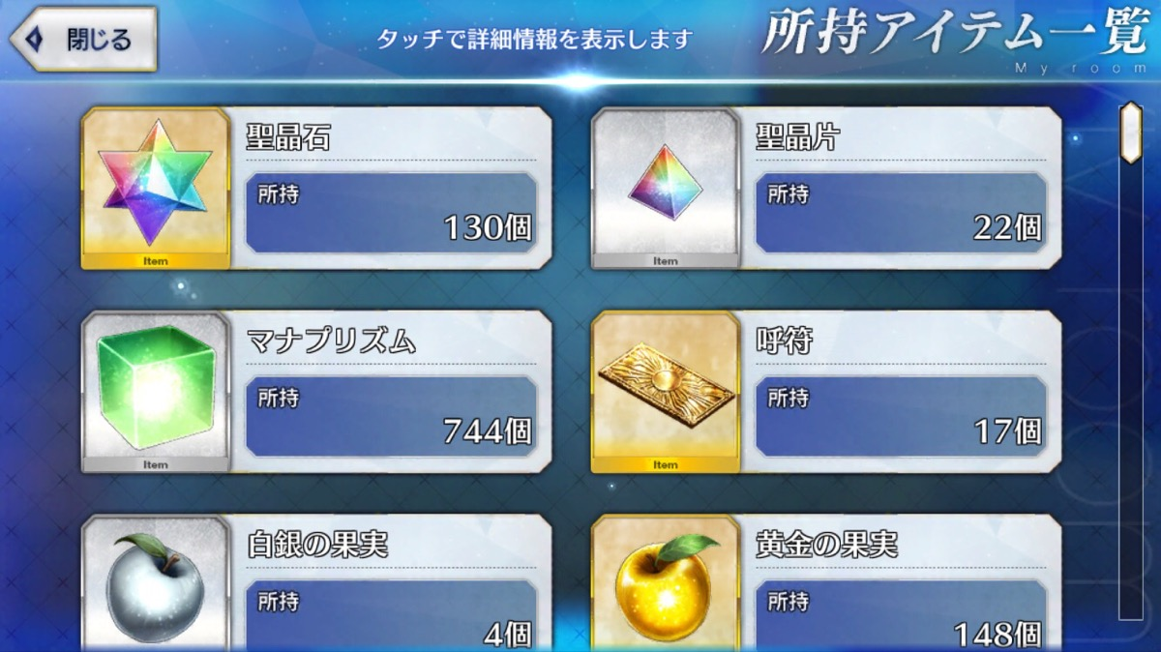
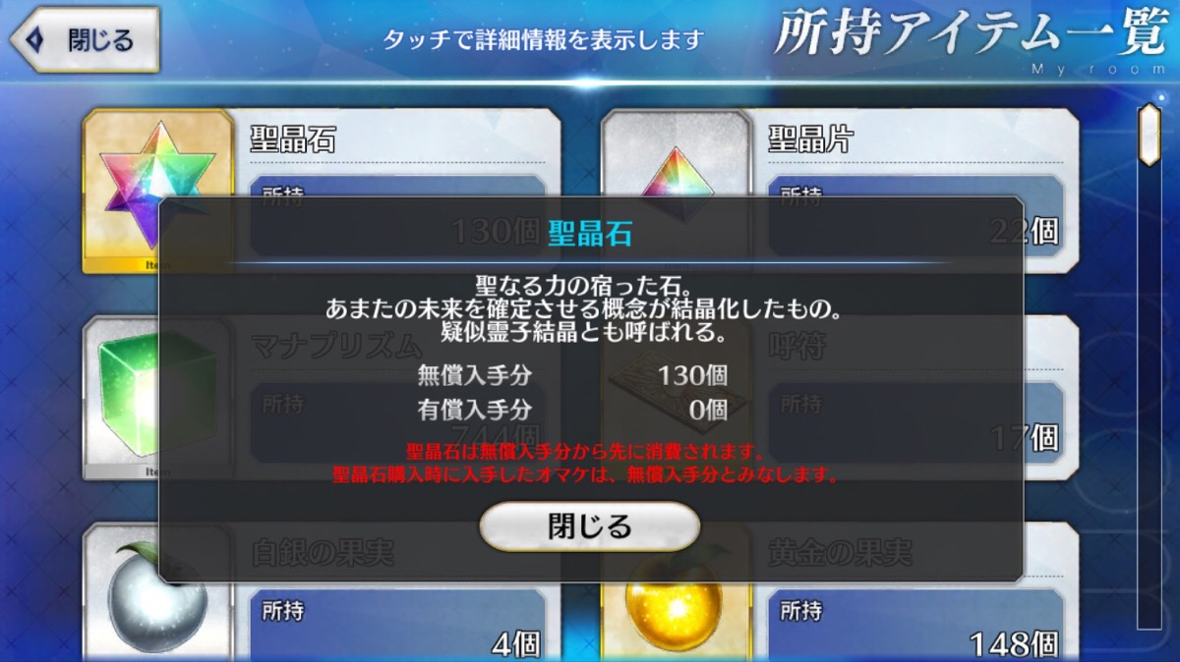
画面イメージ

 | メニュー画面

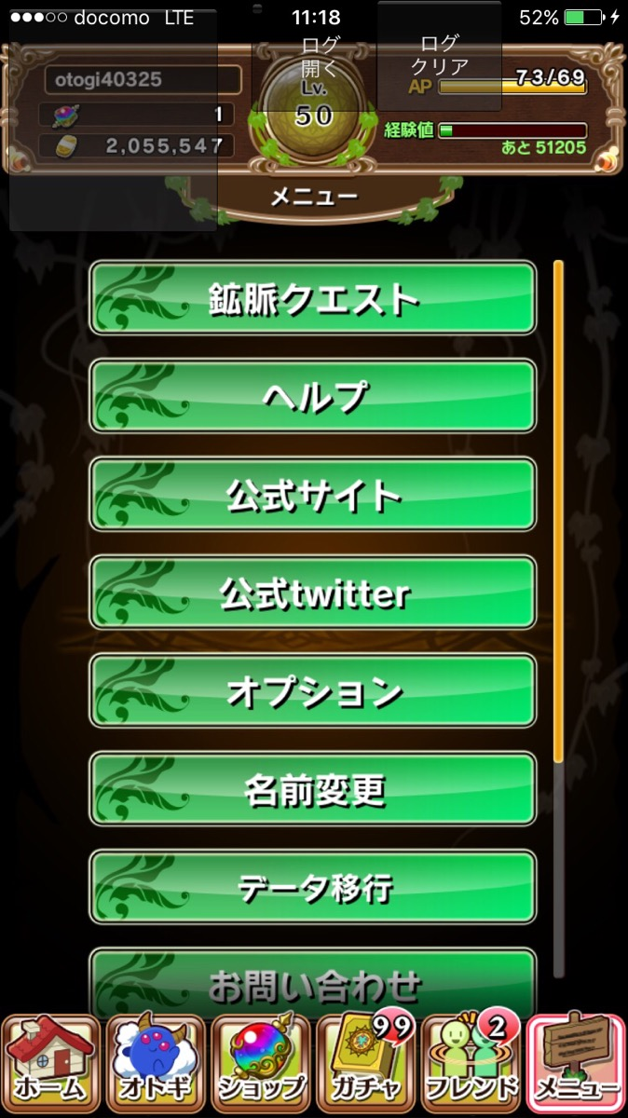
 |  | アイテム一覧
 |  |  | 上から二番目の鉱脈クエストの下、ペルプの上に所持しているアイテム一覧リストを作成
 |  |  | ・鉱脈クエスト
 |  |  | ・アイテム一覧
 |  |  | ・ヘルプ
 |  |  | の順

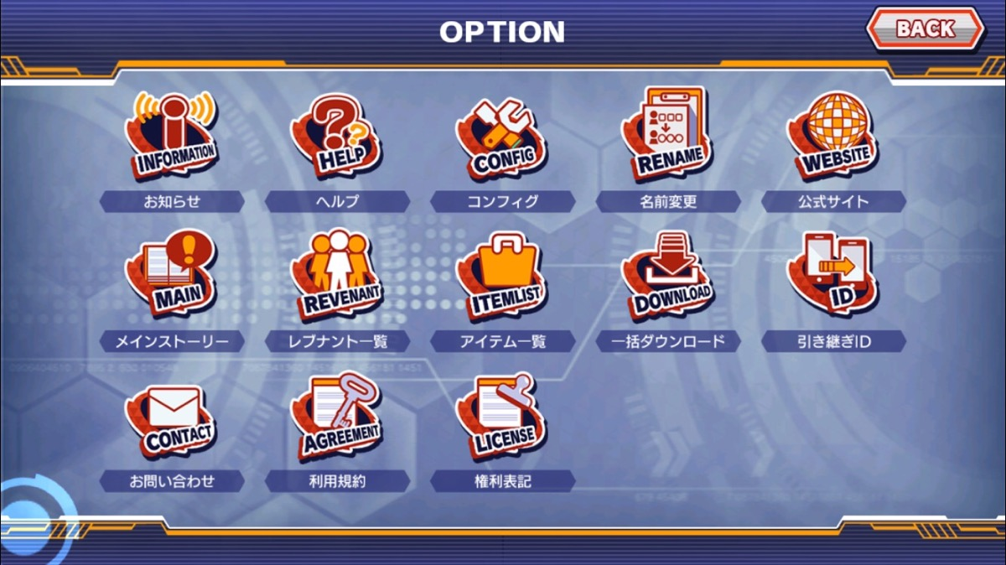

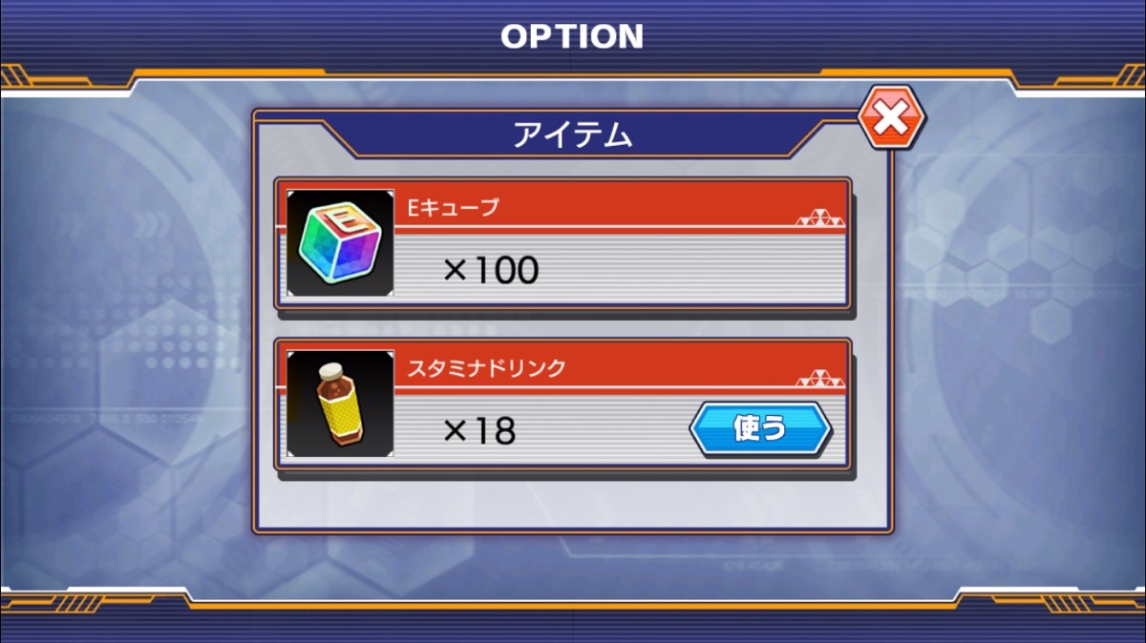

 | アイテム一覧

 |  | ヘッダー表記
 |  |  | 所持アイテム一覧

アイテム一覧
 |  | アイテムリスト
 |  |  | 1.宝玉
 |  |  | 2.ガチャチケット
999
個所持
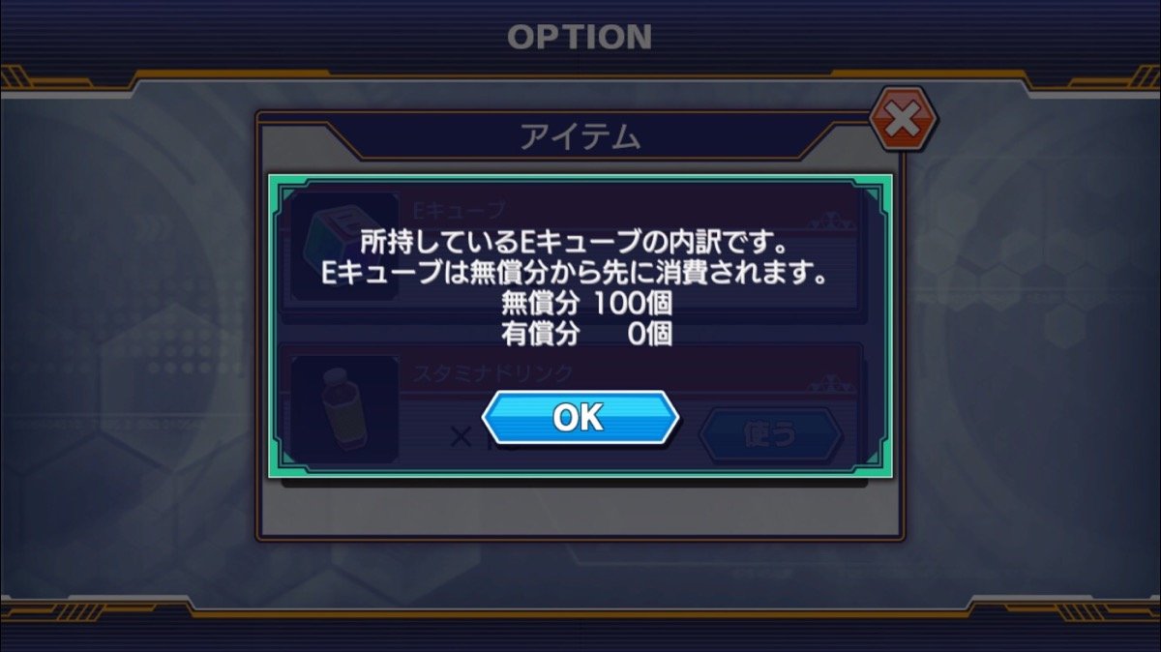
 |  |  | 3.★4以上確定ガチャチケット
 |  |  | 4.★5確定ガチャチケット
ガチャチケット
 |  |  | 5.黄金の果実
999
個所持
 |  |  | 6.カット金の果実
 |  |  |  | 所持数が0個のアイテムはリスト一覧に表示されない仕様です
★4以上確定ガチャチケット
 |  |  |  | 上の順番からリストに表示していきます
999
個所持
 |  |  |  | リストをタップすると、詳細ダイアログが表示されます

★5確定ガチャチケット
999
個所持

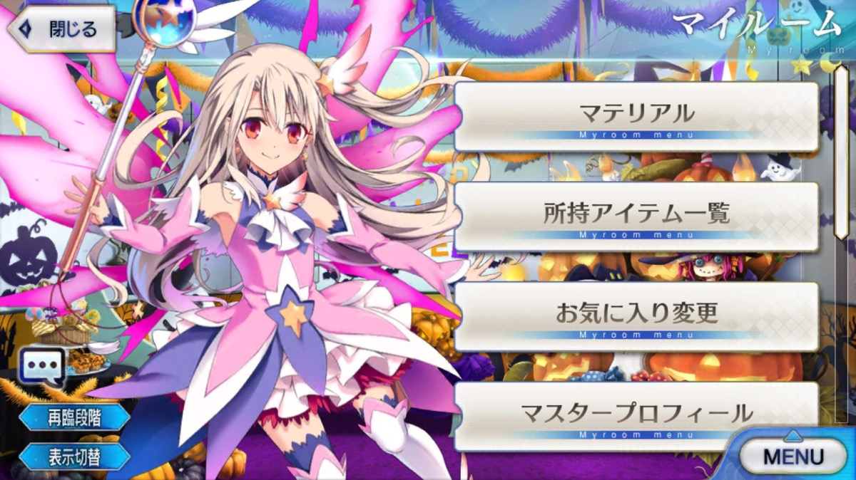

 | ▼アイテム一覧/詳細ダイアログ
 |  | 宝玉
 |  |  | 所持している宝玉の内訳です
 |  |  | 無償分 ○個
アイテム一覧
 |  |  | 有償分 ○個
 |  |  | 宝玉は無償入手分から先に消費されます。
 |  |  | 宝玉購入時に入手したオマケは、無償入手分とみなします。
999
個所持
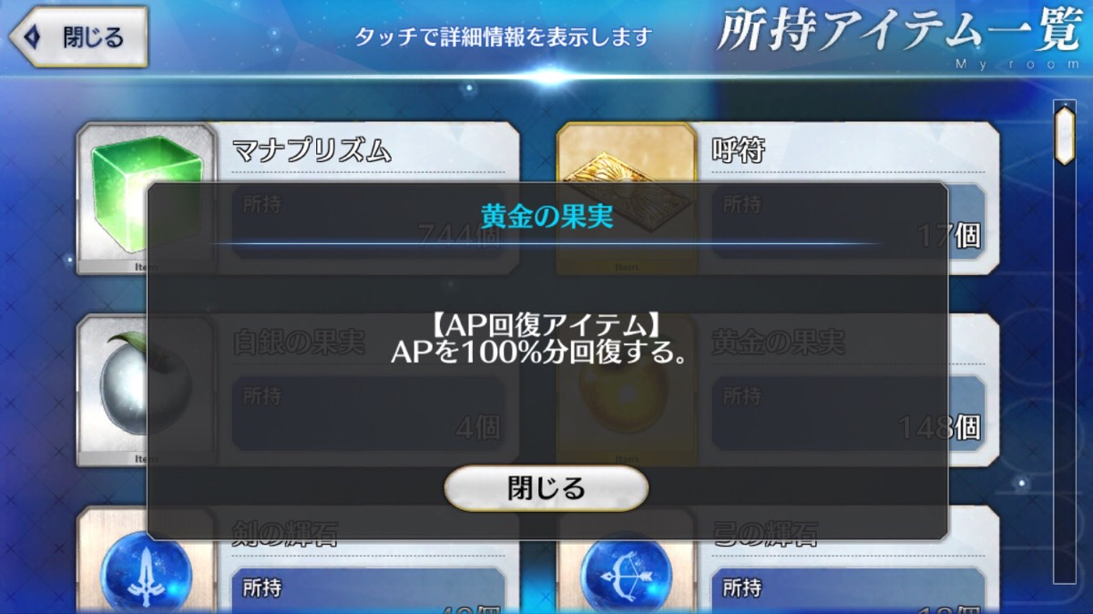
ガチャチケット
999
個所持

★4以上確定ガチャチケット
999
個所持

★5確定ガチャチケット
999
個所持

